关系图
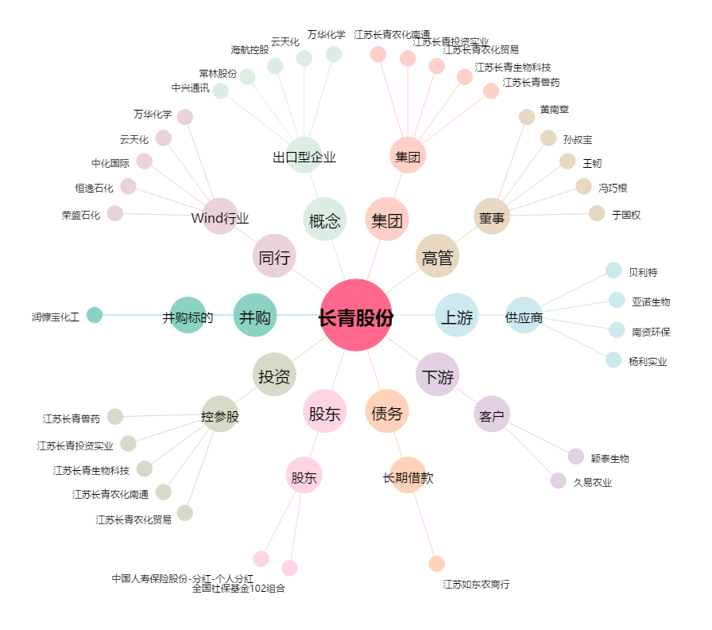
长青股份[002391.SZ] - 关系概览图

